Manual IMBox
HƯỚNG DẪN SETTING IMBOX

I. SETTING MENU
1. Đăng nhập
- Sử dụng tài khoản với quyền tenant để đăng nhập

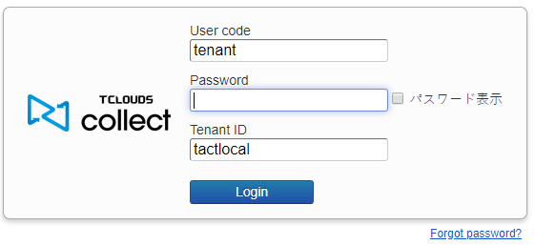

2. Setting Menu
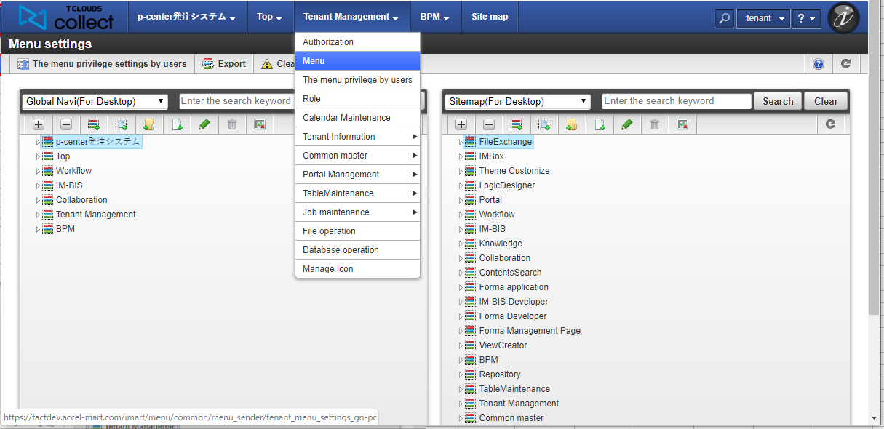
1

2

3

4

3. Phân quyền
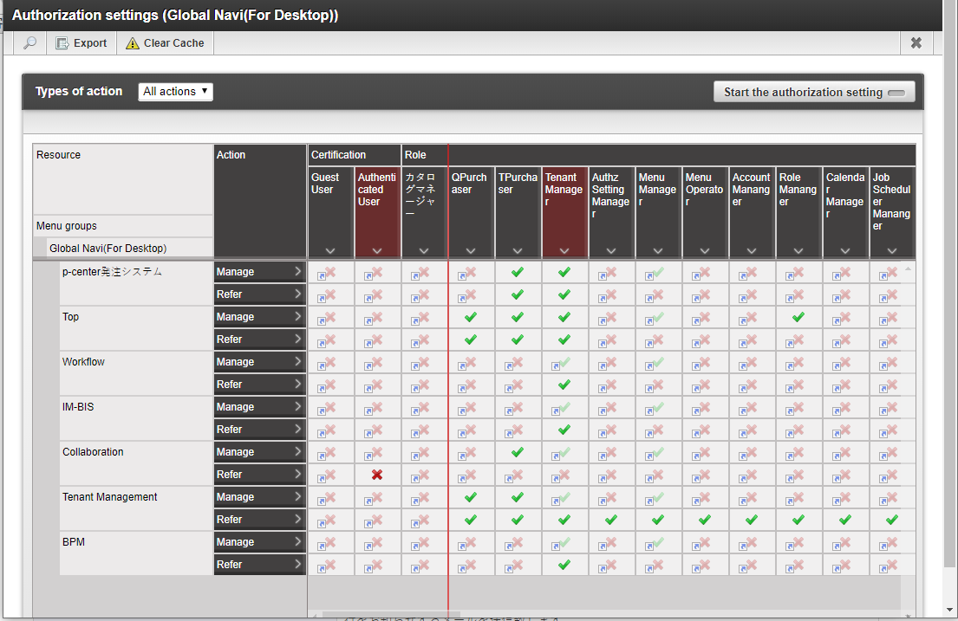

II. Phân quyền cho từng User

1. Đăng nhập
- Sử dụng tài khoản với quyền tenant để đăng nhập
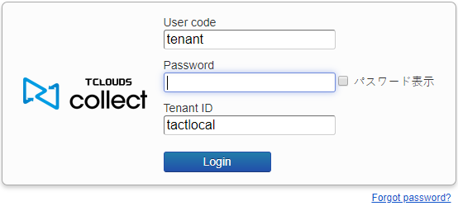

1
2. Mở menu phân quyền
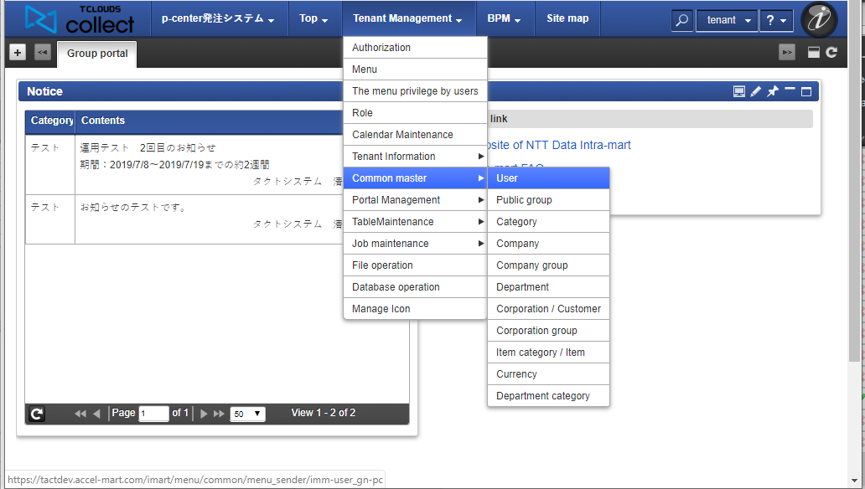

2
3

3. Tìm kiếm user cần chỉnh sửa

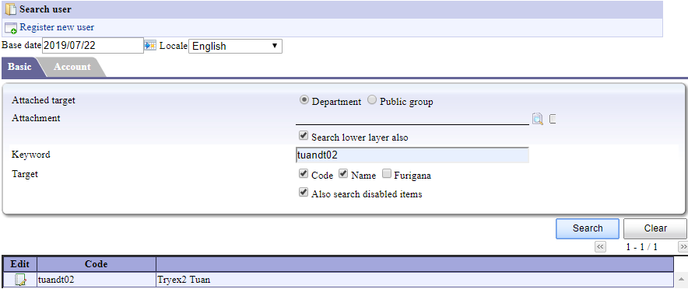

1

2

3

